Precision & Recall
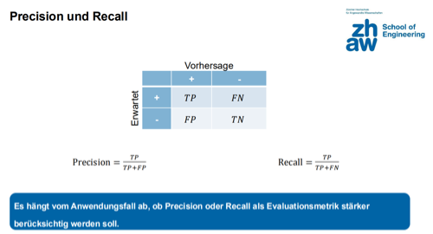
Precision & Recall Matrix |  | Vorhersage
 |  | + | -
Erwartet | + | 23 | 1
 | - | 12 | 556

Total | 592
Accuracy | 0.978
Precision | 0.657
Recall | 0.958
F1-Score | 0.780

